CollectiveAccess
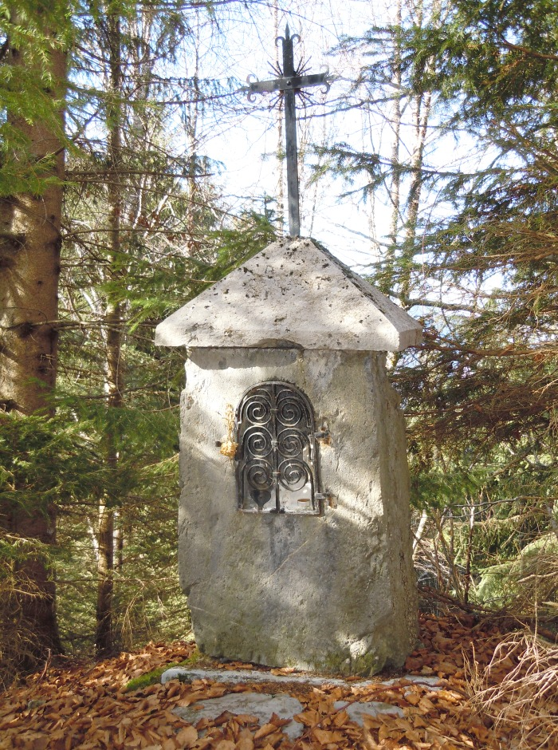
Image | Object | Description | Date
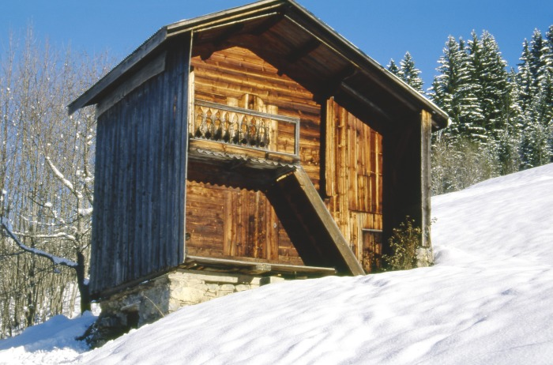 | Grenier Hameau de PASSY (1-037) | Grenier a double étage Hameau de PASSY
 | Oratoire des Coppons hameau de PASSY (1-041) | Oratoire Des Coppons érigé en 1866 altitude 1150M sur le Hameau de PASSY Cœur et étoile sur la grille
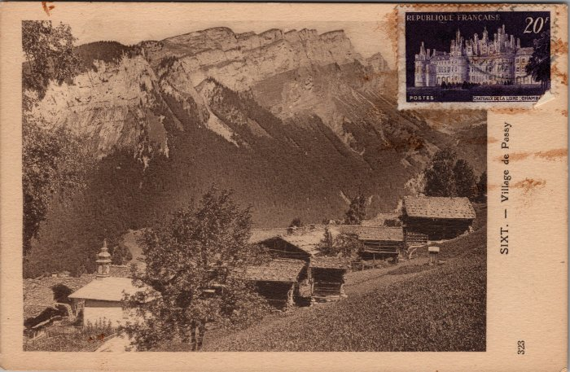 | Carte postale du village de Passy (2-3374) | Carte postale du village de Passy
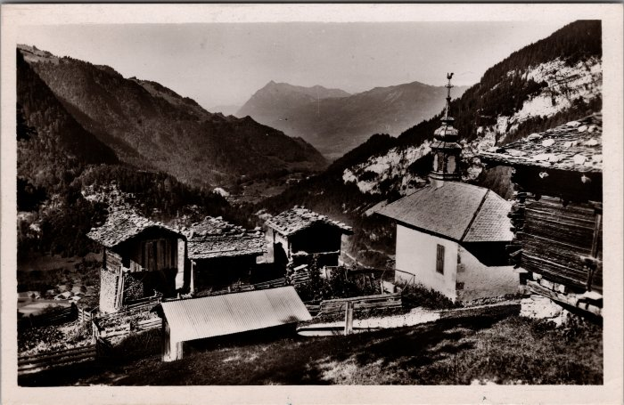 | Photo du hameau de Passy (2-3428) | Photo du hameau de Passy
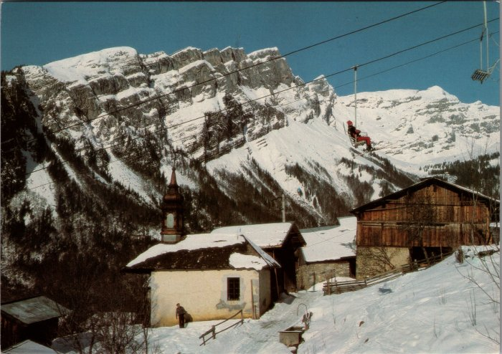 | Photo du village de Passy sous le télésiège (2-3494) | Photo du village de Passy sous le télésiège
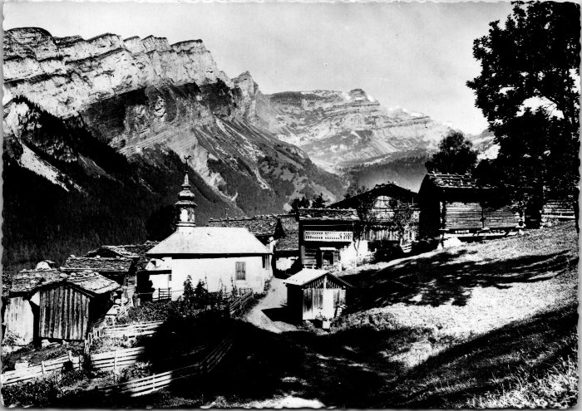 | Photo du hameau de Passy (2-4157) | Photo du hameau de Passy
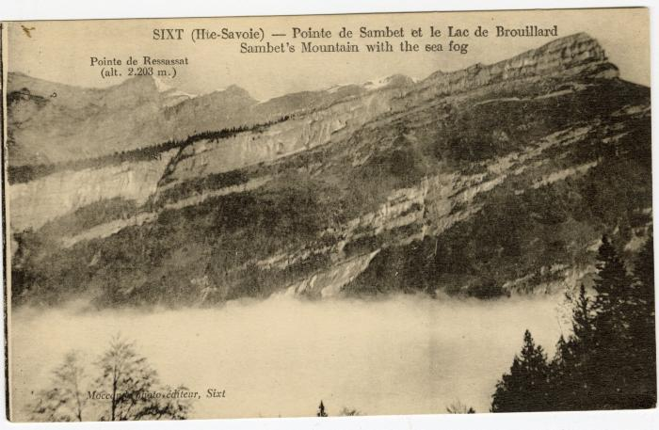 | Pointe de Sambet et le Lac de Brouillard (56-072) | Pointe de Sambet et le Lac de Brouillard

